关系图
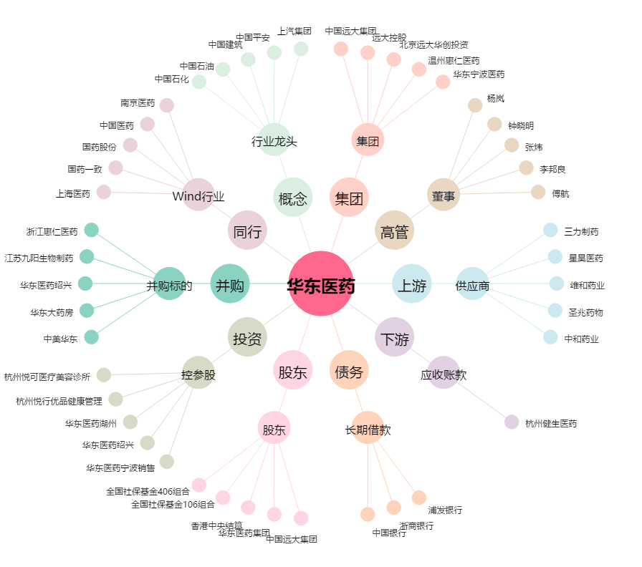
华东医药[000963.SZ] - 关系概览图

